Sheet1
크실렌의 생물학적노출지표검사(메틸마뇨산)은 사후관리소견서에 출력이 안되네요.요중 메틸마뇨산 결과도 출력되게 수정 부탁드려요
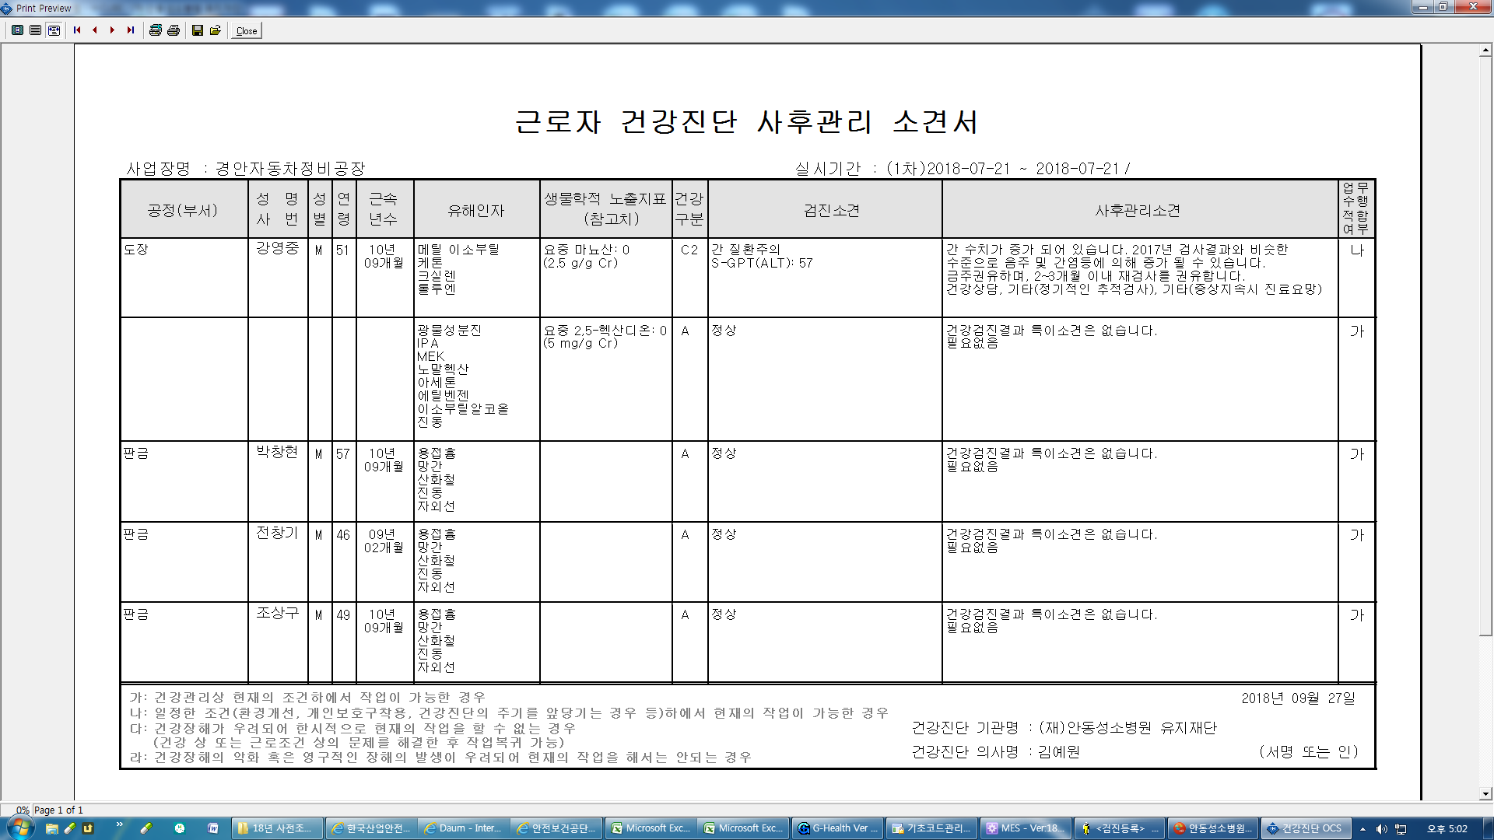

특검 파일 생성시 판독의사 이름 과 면허번호 수정 부탁드려요 => (수진번호 00802594/00792683) 판독의사 이름 박수영 / 면허번호 1842

